MATRIZ RCC




MATRIZ DE INFORMACIÓN MINIMA PARA INFORME FINAL DE RENDICIÓN DE CUENTAS AL CIUDADANO - EJERCICIO 2026

1- PRESENTACIÓN
Institución: | Ministerio del Ambiente y Desarrollo Sostenible
Periodo del informe: | Abril - Mayo - Junio 2026
Misión institucional
Entidad pública encargada de establecer y evaluar la Política Ambiental Nacional, promoviendo la investigación, preservación, conservación, recuperación, protección, ordenamiento, manejo y aprovechamiento de los recursos naturales, a fin de alcanzar el desarrollo sostenible y garantizar el derecho de los ciudadanos a vivir en un ambiente sano

2-PRESENTACIÓN DE LOS MIEMBROS DEL COMITÉ DE RENDICIÓN DE CUENTAS AL CIUDADANO (CRCC)
https://www.mades.gov.py/wp-content/uploads/2025/03/Resolucion-45.pdf
Nro. | Dependencia |  | Responsable |  | Cargo que Ocupa
1 | Direccion de Transparencia y Anticorrupción |  | Julio Ferreira |  | Director
2 | Dirección General de Protección y Conservacion de la Biodiversidad |  | Carlos Monges |  | Director General
3 | Dirección de Planificación Estrategica |  | Jesús Riquelme |  | Jefatura
4 | Dirección de Gabinete |  | Sergio Garay |  | Coordinador
5 | Dirección de Comunicaciones |  | Cecilia Fariña |  | Jefatura
6 | Dirección General de Gestión Ambiental |  | Claudio Velázquez |  | Director
7 | Dirección de Administración y Finanzas |  | Julio Verthe |  | Director
8 | Dirección de Auditoria Interna |  | Sandra Leiva |  | Directora
9 | Dirección General del Aire |  | Mirtha Almada |  | Jefatura
10 | Dirección General de Protección y Conservacion de los Recursos Hidricos |  | Beatriz Silvero |  | Jefatura
11 | Direccion de Sistema Informático |  | Amadeo Bazán |  | Tecnico
12 | Coordinacion del MECIP |  | Jesús Riquelme |  | Coordinador
13 | Dirección General de Control de la Calidad Ambiental R.N |  | Monica Benitez |  | Jefatura
Cantidad de Miembros del CRCC: |  |  |  | 13
Total Hombres : |  |  |  | 8
Total Mujeres: |  |  |  | 5
Total nivel directivo o rango superior: |  |  |  | 98%

2- PLAN DE RENDICIÓN DE CUENTAS AL CIUDADANO
2.1 Resolución de Aprobación y Anexo de Plan de Rendición de Cuentas
https://www.mades.gov.py/wp-content/uploads/2026/03/PLAN-ANUAL-DE-RENDICION-RES-147-26.pdf
2.2 Plan de Rendición de Cuentas. (Copiar abajo link de acceso directo)
https://www.mades.gov.py/wp-content/uploads/2026/03/PLAN-ANUAL-DE-RENDICION-RES-147-26.pdf
Priorización | Tema |  | Vinculación POI, PEI, PND, ODS. | Justificaciones |  | Evidencia
1° | Declaraciones de Impacto Ambiental: Las actividades humanas ocasionan impacto al ambiente, por esa razón el Ministerio del Ambiente y Desarrollo Sostenible, a través de la DGCCARN, emite Declaraciones de Impacto Ambiental. Estas DIA son el resultado de informes técnicos que tienen como propósito medir el impacto, sea positivo o negativo, de la actividad al ambiente para posteriormente aprobar o rechazar el proyecto desde la perspectiva ambiental. |  | PND 2030: Estrategia "Sostenibilidad del Hábitat Global". ODS: ODS 15 - Meta 15.2. De aquí a 2020, promover la puesta en práctica de la gestión sostenible de todos los tipos de bosques, detener la deforestación, recuperar los bosques degradados y aumentar considerablemente la forestación y la reforestación a nivel mundial. | Para lograr el desarrollo sustentable, existen mecanismos preventivos en la gestión ambiental. De acuerdo a la Ley N° 294/93 "De Evaluación de Impacto Ambiental", la Declaración de Impacto Ambiental es el estudio científico que permite identificar, prever y estimar impactos ambientales en obras y actividades proyectadas. |  | Informe Semestral presentado a la DPE
2° | Fiscalizaciones e intervenciones en el marco de la legislación ambiental vigente: Control del cumplimiento de las leyes ambientales; intervención a responsables de incumplir la legislación ambiental para el sumario administrativo correspondiente, y, en su caso, denuncia penal. |  | ODS: ODS 6 / Meta 6.3 De aquí a 2030, mejorar la calidad del agua reduciendo la contaminación, eliminando el vertimiento y minimizando la emisión de productos químicos y materiales peligrosos, reduciendo a la mitad el porcentaje de aguas residuales sin tratar y aumentando considerablemente el reciclado y la reutilización sin riesgos a nivel mundial; 6.6 De aquí a 2020, proteger y restablecer los ecosistemas relacionados con el agua, incluidos los bosques, las montañas, los humedales, los ríos, los acuíferos y los lagos; ODS 11 / Meta 11.4 Redoblar los esfuerzos para proteger y salvaguardar el patrimonio cultural y natural del mundo; ODS 12 / Meta 12.2 De aquí a 2030, lograr la gestión sostenible y el uso eficiente de los recursos naturales; ODS 15 / Meta 15.2 Para 2020, promover la gestión sostenible de todos los tipos de bosques, poner fin a la deforestación, recuperar los bosques degradados e incrementar la forestación y la reforestación a nivel mundial; Meta 15.7 Adoptar medidas urgentes para poner fin a la caza furtiva y el tráfico de especies protegidas de flora y fauna y abordar la demanda y la oferta ilegales de productos silvestres. | Las Fiscalizaciones realizadas en el marco de las denuncias y de lo establecido en las leyes ambientales contribuyen a identificar a los infractores. De la identificación, resulta un sumario administrativo que impone no solo sanciones pecuniarias, sino acciones de recomposición y restauración del ecosistema dañado y degradado. Es así que, la tarea encomendada a la DFAI es crucial para el cumplimiento de la Misión y Visión de la Institución. |  | Informe Semestral presentado a la DPE
3° | Regimen de Servicios Ambientales: Consiste en la evaluación de proyectos de certificación de servicios ambientales, la inscripción de registros de transacciones de CSA y las evaluaciones de gabinete y verificaciones in situ para mantener la calidad de los recursos naturales. |  | ODS: Objetivo 15. - Meta 15.1.1 Superficie forestal en proporción a la superficie total. Objetivo 15 - Meta 15.9 De aquí a 2020, integrar los valores de los ecosistemas y la biodiversidad en la planificación, los procesos de desarrollo, las estrategias de reducción de la pobreza y la contabilidad nacionales y locales PND 2030: Estrategia "Sostenibilidad del Hábitat Global" | El Ministerio del Ambiente y Desarrollo Sostenible, entre todas las funciones que realiza, ha generado un mecanismo de protección de los remanentes de bosques que finalmente son el pulmón del mundo. A través de la DSA se da cumplimiento a lo establecido en la Ley N° 3001 " ", que motiva a los propietarios de bosques a la protección de sus bosques generando un mecanismo de certificación, el cual tiene un valor monetario. |  | Informe Semestral presentado a la DPE

3- GESTIÓN INSTITUCIONAL
3.1 Nivel de Cumplimiento de Minimo de Información Disponible - Transparencia Activa Ley 5189 /14
Mes | Nivel de Cumplimiento |  |  | Enlace de publicación
Abril | REPORTADO |  |  | https://www.mades.gov.py/ley-de-transparencia-y-anticorrupcion/
Mayo | REPORTADO
Junio | REPORTADO
observación: Se aguarda lineamiento por el organo rector CGR - nivel de cumplimiento

3.2 Nivel de Cumplimiento de Minimo de Información Disponible - Transparencia Activa Ley 5282/14
Mes | Nivel de Cumplimiento (%) |  |  | Enlace de publicación
Abril | REPORTADO |  |  | https://www.mades.gov.py/ley-de-transparencia-y-anticorrupcion/
Mayo | REPORTADO
Junio | REPORTADO
observación: Se aguarda lineamiento por el organo rector CGR - nivel de cumplimiento

3.3 Nivel de Cumplimiento de Respuestas a Consultas Ciudadanas - Transparencia Pasiva Ley N° 5282/14
Mes | Cantidad de Consultas | Respondidos |  | No Respondidos o Reconsideradas |  | Enlace Portal AIP
Abril | 39 | 38 |  | Se observa 1 una reconsideración atendida en el Portal |  | https://informacionpublica.paraguay.gov.py/#!/estadistica/cantidad-solicitud
Mayo | 36 | 33 |  | Se observa (2) dos reconsideración atendida y (1) una Reconsideración dentro del plazo por dar atendida |  | https://informacionpublica.paraguay.gov.py/#!/estadistica/cantidad-solicitud
Junio | 27 | 25 |  | (2) Dos solicitudes, pendiente en dar retorno dentro del plazo legal |  | https://informacionpublica.paraguay.gov.py/#!/estadistica/cantidad-solicitud
Totales | 102
(Puede complementar información aquí y apoyarse en gráficos ilustrativos)

3.4- Servicios o Productos Misionales (Depende de la Naturaleza de la Misión Insitucional, puede abarcar un Programa o Proyecto)
Descripción | Objetivo | Metas | Población Beneficiaria | Porcentaje de Ejecución | Resultados Logrados | Evidencia (Informe de Avance de Metas - SPR)
Programa Central | Conservación y preservación de los Recursos Naturales en el territorio nacional, garantizados | 21% en Gestión Administrativa | Ver con DPE | 19 | Ver con DPE | REPORTE DE EJECUCIÓN PRESUPUESTARIA (ABRIL A JUNIO 2026) DEL SIARE/SIAF
 |  | 9.500 instrumentos de Gestión Ambiental | Ver con DPE | 24 | Ver con DPE | REPORTE DE EJECUCIÓN PRESUPUESTARIA (ABRIL A JUNIO 2026) DEL SIARE/SIAF
 |  | 0 Planes | Ver con DPE | 38 | Ver con DPE | REPORTE DE EJECUCIÓN PRESUPUESTARIA (ABRIL A JUNIO 2026) DEL SIARE/SIAF

3.5 Contrataciones realizadas
ID | Objeto | Fecha de Contrato | Valor del Contrato | Proveedor Adjudicado | Estado (Ejecución - Finiquitado) | Enlace DNCP
Abril | . | . | . |  | . | .
479,832 | SERVICIO DE IMPRESIÓN Y FOTOCOPIADO – PLURIANUAL | 46163 | 499,000,000 | PRINTEC S.A. | Adjudicado | https://www.contrataciones.gov.py/licitaciones/adjudicacion/contrato/1f1448d1-c452-632a-96b0-311536e57f6b.html
Sin ID | LOCACION DE INMUEBLE DETERMINADO Nº 01-2026 PARA EL CENTRO REGIONAL AMBIENTAL (CRAM) DEL DEPARTAMENTO DE CAAGUAZU | 46,183 | 126,000,000 | JORGE DANIEL ORTIZ OCAMPOS | Adjudicado | Por ser una Contratacion Excluida de la Ley 7021/22, no posee enlace DNCP

3.6 Ejecución Financiera
Objeto de Gasto |  | Descripción | Presupuesto | Ejecutado |  | Evidencia (Enlace Ley 5189)
Rubro | Sub-rubros
100 | 100 | SERVICIOS PERSONALES | 55,598,174,186 | 11,786,358,650 | 43,811,815,536 | EJECUCIÓN PRESUPUESTARIA DE GASTOS ABRIL A JUNIO 2026
 | 110 | REMUNERACIONES BÁSICAS | 35,454,781,700 | 6,747,706,972 | 28,707,074,728
 | 120 | REMUNERACIONES TEMPORALES | 4,442,137,629 | 826,976,288 | 3,615,161,341
 | 130 | ASIGNACIONES COMPLEMENTARIAS | 8,579,620,067 | 2,980,989,720 | 5,598,630,347
 | 140 | PERSONAL CONTRATADO | 6,589,805,240 | 1,176,575,736 | 5,413,229,504
 | 180 | FONDOS DE RESERVAS ESPECIALES | 0 | 0 | 0
 | 190 | OTROS GASTOS DEL PERSONAL | 531,829,550 | 54,109,934 | 477,719,616
200 | 200 | SERVICIOS NO PERSONALES | 47,420,469,393 | 11,214,088,477 | 36,206,380,916
 | 210 | SERVICIOS BÁSICOS | 1,122,760,000 | 203,581,110 | 919,178,890
 | 230 | PASAJES Y VIÁTICOS | 3,535,859,636 | 1,004,216,468 | 2,531,643,168
 | 240 | GASTOS POR SERVICIOS DE ASEO, MANTENIMIENTO Y REPARACIONES | 8,029,235,572 | 1,453,279,663 | 6,575,955,909
 | 250 | ALQUILERES Y DERECHOS | 271,400,000 | 92,000,000 | 179,400,000
 | 260 | SERVICIOS TÉCNICOS Y PROFESIONALES | 28,657,194,542 | 6,893,496,236 | 21,763,698,306
 | 270 | SERVICIO SOCIAL | 4,934,000,000 | 1,407,600,000 | 3,526,400,000
 | 280 | OTROS SERVICIOS EN GENERAL | 543,510,000 | 142,415,000 | 401,095,000
 | 290 | SERVICIOS DE CAPACITACIÓN Y ADIESTRAMIENTO | 326,509,643 | 17,500,000 | 309,009,643
300 | 300 | BIENES DE CONSUMO E INSUMOS | 6,313,326,889 | 1,596,563,503 | 4,716,763,386
 | 310 | PRODUCTOS ALIMENTICIOS | 1,161,285,088 | 171,972,282 | 989,312,806
 | 330 | PRODUCTOS DE PAPEL, CARTÓN E IMPRESOS | 77,938,800 | 45,664,000 | 32,274,800
 | 340 | BIENES DE CONSUMO DE OFICINAS E INSUMOS | 232,266,679 | 27,929,433 | 204,337,246
 | 350 | PRODUCTOS E INSTRUM. QUÍMICOS Y MEDICINALES | 610,522,642 | 580,882,474 | 29,640,168
 | 360 | COMBUSTIBLES Y LUBRICANTES | 3,909,919,680 | 578,969,606 | 3,330,950,074
 | 390 | OTROS BIENES DE CONSUMO | 321,394,000 | 191,145,708 | 130,248,292
500 | 500 | INVERSION FÍSICA | 4,322,579,650 | 3,309,749,750 | 1,012,829,900
 | 520 | CONSTRUCCIONES | 498,800,000 | 498,800,000 | 0
 | 530 | ADQ DE MAQ, EQ Y H EN GRAL | 1,553,378,450 | 1,102,659,750 | 450,718,700
 | 540 | ADQUISICIONES DE EQUIPOS DE OFICINA Y COMPUTACION | 2,270,401,200 | 1,708,290,000 | 562,111,200
 | 570 | ADQUISICIÓN DE ACTIVOS INTANGIBLES | 0 | 0 | 0
800 | 800 | TRANSFERENCIAS | 1,400,168,971 | 320,969,532 | 1,079,199,439
 | 840 | TRANSF CORRIENTE AL SEC PRIVADO | 1,200,168,971 | 320,969,532 | 879,199,439
 | 850 | TRANSFERENCIAS CORRIENTES AL SECTOR EXTERNO | 200,000,000 | 0 | 200,000,000
900 | 900 | OTROS GASTOS | 296,839,905 | 31,000,543 | 265,839,362
 | 910 | PAGO DE IMPUESTOS, TASAS, GASTOS JUDICIALES Y OTROS | 286,839,905 | 31,000,543 | 255,839,362
 | 920 | DEVOLUCIÓN DE IMPUESTOS Y OTROS INGRESOS NO TRIBUTARIOS | 10,000,000 | 0 | 10,000,000
 |  | TOTAL GENERAL | 115,351,558,994 | 28,258,730,455 | 87,092,828,539

4.1. Canales de Participación Ciudadana existentes a la fecha.
1 | Portal Unificado de Información Pública | Portal Unificado de Información Pública |  | Unidad de Transparencia y Anticorrupciòn |  | https://informacionpublica.paraguay.gov.py/portal/#!/buscar_informacion#busqueda
2 | Denuncias por supuestos hechos de corrupción | Portal Nacional de Denuncias Ciudadanas - CGR |  | Unidad de Transparencia y Anticorrupciòn |  | https://denuncias.contraloria.gov.py/
3 | Redes Sociales | Facebook - Instagram |  | Dirección de Comunicación |  | https://www.instagram.com/mambiente_py?igsh=MTV0MThqbzdkMmE1NQ== https://www.facebook.com/share/18Sqqrxa7Q/ prensamades@gmai.com
4 | Portal de Consultas MADES | Portal de Consultas Institucional |  | Dirección de Información Ambiental dependiente de la DGGA |  | https://apps.mades.gov.py/siam/portal/consultas
5 | Correo electrónico de la Mesa de Entrada Única Institucional | secretaria.general@mades.gov.py |  | Secretaría General |  | secretaria.general@mades.gov.py

4.2. Participación y difusión en idioma Guaraní
Producto (actividades, materiales, insumos, etc) |  | Descripción |  | Fecha | Enlace
REVISTA SEMANAL AMBIENTE Y DESARROLLO SOSTENIBLE |  | Actividades del Ministro del MADES y actividades de las Direcciones |  | Enero | https://www.mades.gov.py/
REVISTA SEMANAL AMBIENTE Y DESARROLLO SOSTENIBLE |  | Actividades del Ministro del MADES y actividades de las Direcciones |  | Febrero | https://www.mades.gov.py/
REVISTA SEMANAL AMBIENTE Y DESARROLLO SOSTENIBLE |  | Actividades del Ministro del MADES y actividades de las Direcciones |  | Marzo | https://www.mades.gov.py/
Se entregaron volantes, calcomanías y plantines |  | MADES lanza Campaña “#AniRehaPy” de sensibilización y prevención de incendios |  | Inicio en el 2020/A la fecha | https://bit.ly/41IePL5
Videos Educativos |  | Mba´e la Cambio Climatico? |  | Inicio 2022/ a la Fecha | https://www.youtube.com/watch?v=Oyw9rOQUYvE
Videos Educativos |  | Mba’éichapa jaikovekuaáta cambio climático? |  | Inicio 2022/ a la Fecha | https://www.youtube.com/watch?v=8EQx80N3wJU
Videos Educativos |  | Mba’épa hína umi NDC |  | Inicio 2022/ a la Fecha | https://www.youtube.com/watch?v=DRBHkePLegc
Videos Educativos |  | Ñañe’ẽmína umi Plan Sectoriales |  | Inicio 2022/ a la Fecha | https://www.youtube.com/watch?v=3rLTZ4ySDOo
Difusion de campaña en idioma guarani/ Reel |  | Produccion y difusion de video de a campaña "Mi verani, mi compromico" en idioma guarani |  | 1/23/2026 | https://www.instagram.com/reels/DT3ZI5CjiSL/
Difusion audiovisual en idioma guarani/ Video Institucional |  | Produccion y difusion de video institucional en idioma guarani sobre experiencias de produccion sostenible en Tavai |  | 2026-10-02 | https://www.instagram.com/p/DUk4C6_gLsx/
Difusión audiovisual en idioma guaraní / Video Institucional |  | Producción y difusión de video institucional en idioma guaraní sobre la comunidad de Yroysa, distrito de Independencia, departamento de Guairá, familias rurales |  | 2026-05-24 | https://www.instagram.com/p/DYu4OZZAjEU/

4.3 Diagnostico "The Integrity app"
Cantidad de funcionarios que completaron el diagnostico | Cantidad de mujeres | Cantidad de hombres | Descripción de las actividades realizadas en base a los resultados |  |  | Evidencia
161 a la Fecha | 75 | 86 | 90,62 % de efectividad al diagnostico realizado. |  |  | https://theintegrityapp.com/
 |  | .
5- INDICADORES MISIONALES DE RENDICIÓN DE CUENTAS AL CIUDADANO
5.1- Indicadores Misionales Identificados
Cantidad de indicadores |  | Descripción del Indicador misional |  | Enlace
69 indicadores de desempeño |  | Son los indicadores que se han elaborado en el marco de la Construcción del Plan Estratégico Institucional |  | https://drive.google.com/drive/folders/1pO7GjTLzN28q9__Mt5gs57tdN0eAEDaA?usp=sharing

(Puede complementar información aquí y apoyarse en gráficos ilustrativos)

5.2 Gestión de riesgos de corrupción
Ambito de Aplicación | Cantidad de Riesgos detectados | Descripción del Riesgo de corrupción |  | Medidas de mitigación | Enlace Evidencias
///
 |  | Observación: Se aguarda linieamiento de la CGR.

6- GESTIÓN DE DENUNCIAS
6.1.Gestión de denuncias de corrupción
Ticket Numero | Fecha Ingreso | Descripción |  | Estado | Enlace Portal de Denuncias de la CGR
En el Segundo trimestre del año la UTA, no han recibido denuncias sobre supuestos hechos de corrupcion contra funcionarios públicos

7- CONTROL INTERNO Y EXTERNO
7.1 Informes de Auditorias Internas y Auditorías Externas en el Trimestre
Auditorias Financieras
Nro. Informe | Fecha | Descripción |  |  | Evidencia (Enlace Ley 5282/14)
Informe DAI N° 6/2026 | 2026-05-13 | Seguimiento a PMI Financiero |  |  | https://www.mades.gov.py/ley-de-transparencia-y-anticorrupcion/
Informe DAI N° 8/2026 | 2026-06-15 | Auditoría O.G. 230 - Viáticos |  |  | https://www.mades.gov.py/ley-de-transparencia-y-anticorrupcion/
Informe DAI N° 10/2026 | 2026-06-26 | Auditoría O.G. 136 - 137 |  |  | https://www.mades.gov.py/ley-de-transparencia-y-anticorrupcion/
Dictamen N° 6/2026 | 2026-04-08 | Ajustes Patrimoniales |  |  | https://www.mades.gov.py/ley-de-transparencia-y-anticorrupcion/
Dictamen N° 7/2026 | 2026-05-06 | Ajustes Patrimoniales |  |  | https://www.mades.gov.py/ley-de-transparencia-y-anticorrupcion/
Dictamen N° 8/2026 | 2026-05-18 | Utilización de Constancias en Legajos de Rendición de Cuentas |  |  | https://www.mades.gov.py/ley-de-transparencia-y-anticorrupcion/
Dictamen N° 9/2026 | 2026-06-09 | Reposición de Caja Chica |  |  | https://www.mades.gov.py/ley-de-transparencia-y-anticorrupcion/

Auditorias de Gestión
Nro. Informe | Fecha | Descripción |  |  | Evidencia (Enlace Ley 5282/14)
Informe DAI N°5/2026 | 2026-04-09 | Auditoría de Gestión de la DGTH |  |  | https://www.mades.gov.py/ley-de-transparencia-y-anticorrupcion/
Informe DAI N° 7/2026 | 2026-05-29 | Auditoría de Gestión en PN San Rafael y Caazapá |  |  | https://www.mades.gov.py/ley-de-transparencia-y-anticorrupcion/
Informe DAI N° 9/2026 | 2026-06-09 | Auditoría de Gestión a la Dirección Operativa de Contrataciones |  |  | https://www.mades.gov.py/ley-de-transparencia-y-anticorrupcion/

Auditorías Externas
Nro. Informe | Fecha | Descripción |  |  | Evidencia (Enlace Ley 5282/14)
No se registra

Otros tipos de Auditoria
Nro. Informe | Fecha | Descripción |  |  | Evidencia (Enlace Ley 5282/14)
No se registra

Planes de Mejoramiento elaborados en el Trimestre
Nro. | Fecha | Informe de referencia |  |  | Evidencia (Adjuntar Documento)
 |  | Sin movimiento

7.2 Modelo Estándar de Control Interno para las Instituciones Públicas del Paraguay
Periodo |  |  | Calificación MECIP de la Contraloría General de la República (CGR)
2023 |  |  | 2.68
2024 |  |  | 2.49
2025 |  |  | AÚN NO SE CUENTA CON LA PUNTUACIÓN DEL PERIODO
(Puede complementar información aquí y apoyarse en gráficos ilustrativos)

8- DESCRIPCIÓN CUALITATIVA DE LOGROS ALCANZADOS
Durante el segundo trimestre del ejercicio fiscal 2026, la comunicación institucional experimentó importantes avances que permitieron fortalecer la presencia del Ministerio ante la ciudadanía y dar mayor visibilidad a las acciones desarrolladas en materia ambiental. Uno de los principales logros fue consolidar una comunicación más cercana y oportuna a través de una activa participación en medios de comunicación televisivos, radiales, impresos y digitales. Esto permitió difundir de manera efectiva las políticas, programas y acciones institucionales, posicionando los temas ambientales en la agenda pública y acercando información confiable a la población. Paralelamente, se fortaleció la presencia institucional en las redes sociales mediante la generación constante de contenidos audiovisuales y gráficos, logrando ampliar el alcance de los mensajes, promover la educación ambiental e incentivar una mayor participación de la ciudadanía en las iniciativas impulsadas por la institución. También se avanzó en el fortalecimiento de la gestión interna de la comunicación con la elaboración y actualización de herramientas estratégicas como la Estrategia de Comunicación, el Plan Operativo de Comunicación, la Política de Comunicación Institucional, el Manual de Identidad Visual y el Manual de Procesos de Comunicación. Estos instrumentos permitieron mejorar la organización del trabajo, optimizar la coordinación entre las distintas áreas y asegurar una comunicación más coherente y alineada con los objetivos institucionales. En conjunto, estas acciones permitieron consolidar una comunicación más dinámica, organizada y efectiva, fortaleciendo el posicionamiento institucional, mejorando la difusión de las acciones ambientales y afianzando el vínculo con la ciudadanía a través de una comunicación transparente, accesible y de calidad. |  |  |  |  | DIRCOM

ABRIL





MAYO
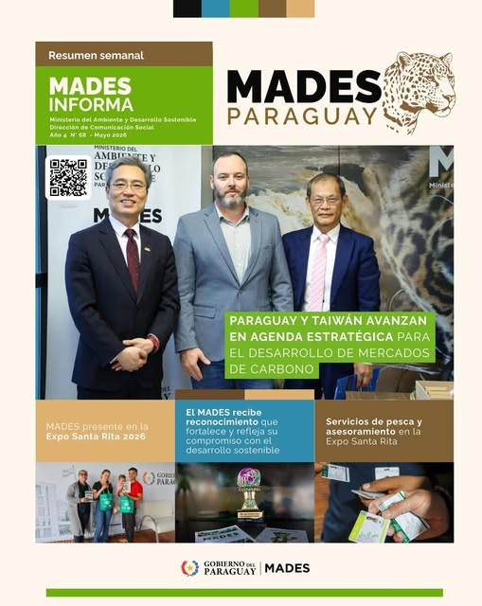
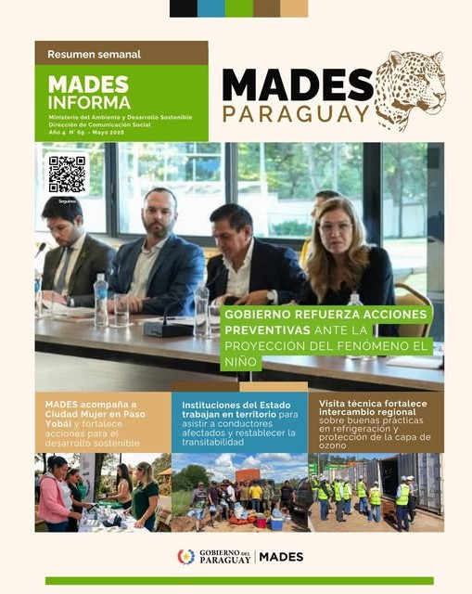

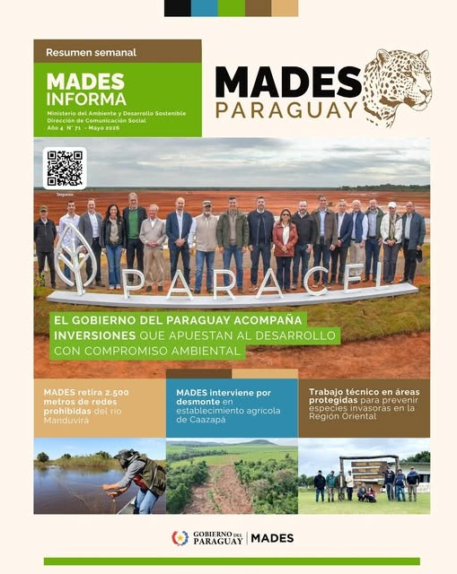


JUNIO

